Лист1
Название | Цена | Изображение
Клавиатура A4Tech KV-300H dark Grey USB | 1490 | 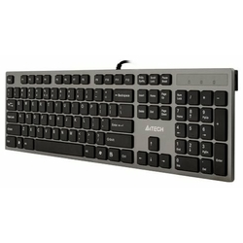
Клавиатура Logitech Corded Keyboard K280e Black USB | 850 | 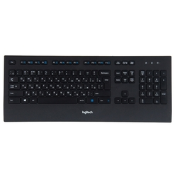
Клавиатура Logitech Keyboard K120 EER Black USB | 530 | 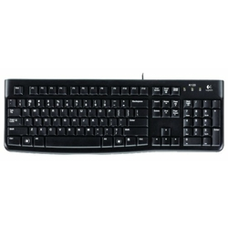
Клавиатура Logitech K280e Black USB | 948 | 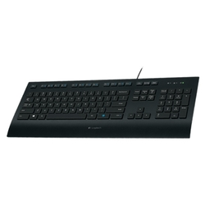
Клавиатура Oklick 760G GENESIS Black USB | 730 | 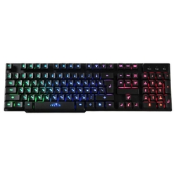
Клавиатура Defender Legion GK-010DL RU Black USB | 620 | 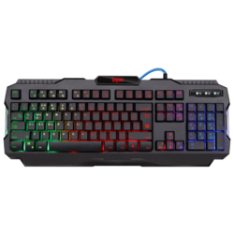
Клавиатура Logitech Wireless Touch Keyboard K400 Plus Black USB | 1529 | 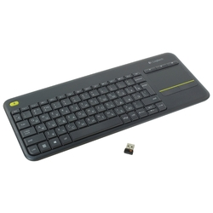
Клавиатура Qcyber Dominator TKL Black USB | 3370 | 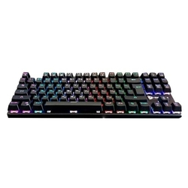
Клавиатура Defender Werewolf GK-120DL RU RGB | 660 | 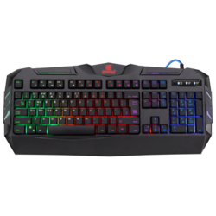
Клавиатура Oklick 780G SLAYER Black USB | 560 | 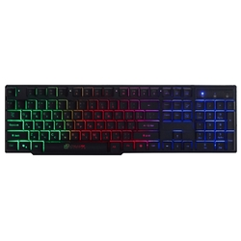
Клавиатура Microsoft Natural Ergonomic Keyboard 4000 Black USB | 2490 | 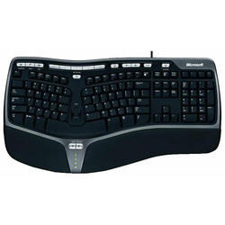
Клавиатура Defender Renegade GK-640DL RU RGB Black USB | 979 | 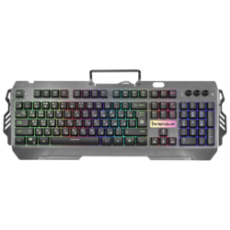
Клавиатура A4Tech B314 Black USB | 1900 | 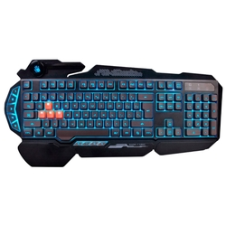
Клавиатура Apple Smart Keyboard Folio iPad Pro 11&quot; Black Smart | 12640 | 